Estadísticas
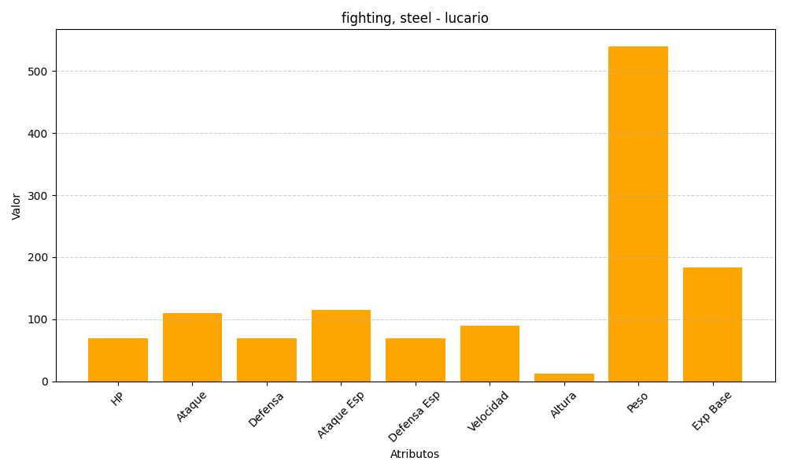
ID | Nombre | Tipo | HP | Ataque | Defensa | Ataque Especial | Defensa Especial | Velocidad | Altura | Peso | Experiencia Base
448 | lucario | fighting, steel | 70 | 110 | 70 | 115 | 70 | 90 | 12 | 540 | 184

